1998
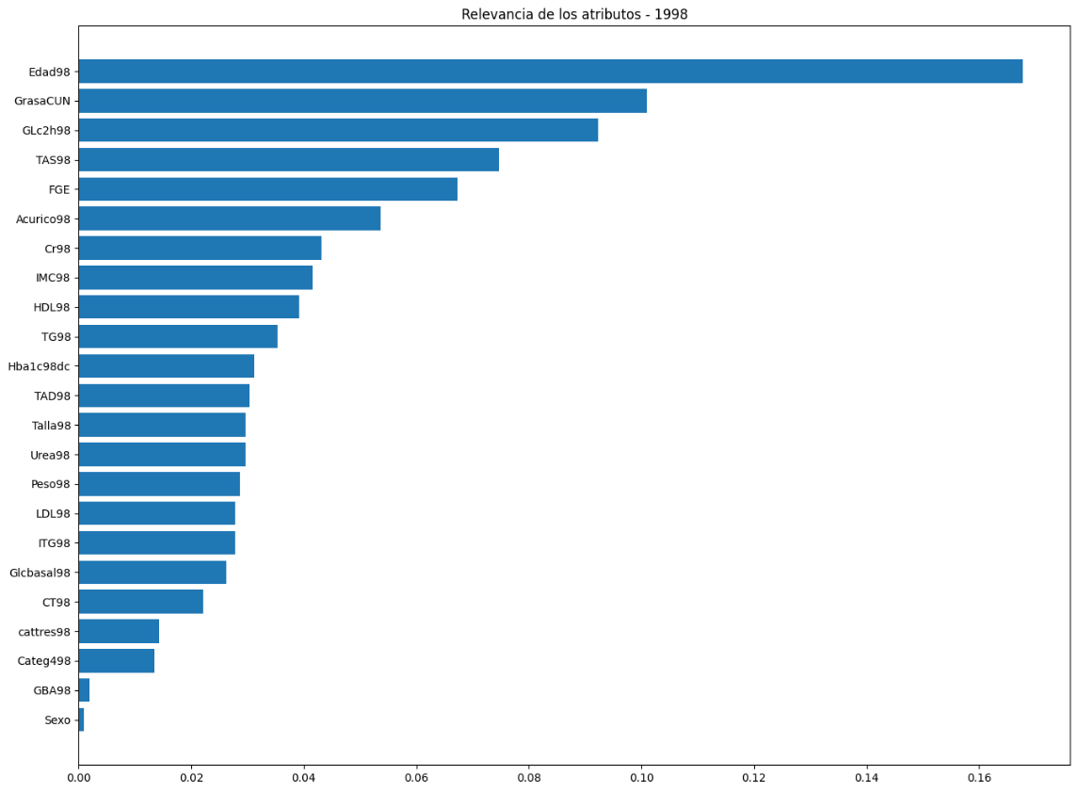
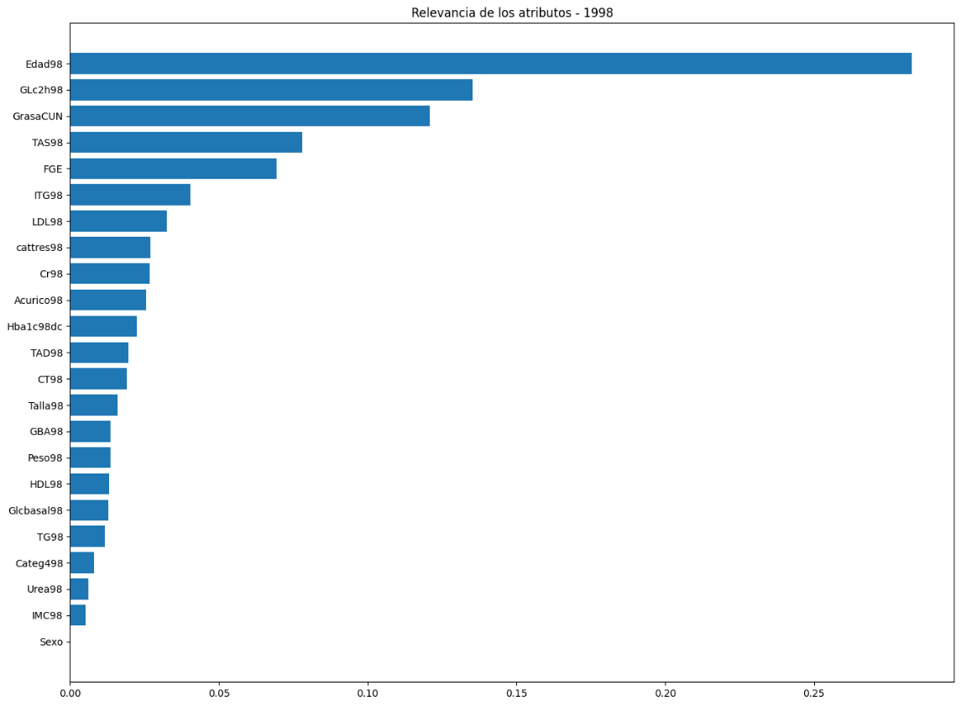
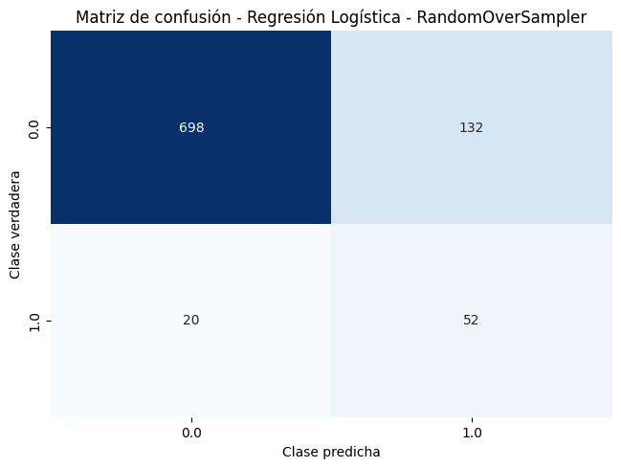
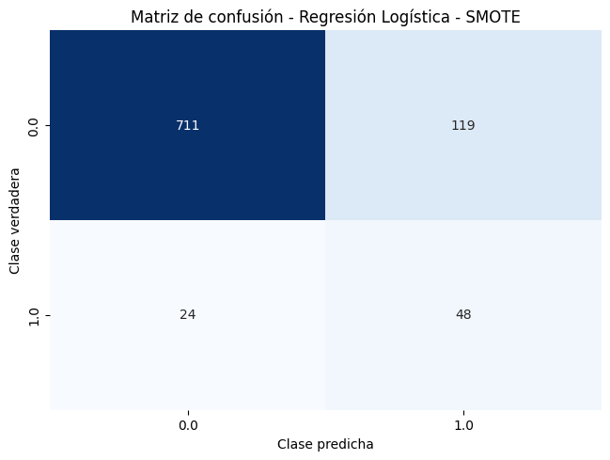
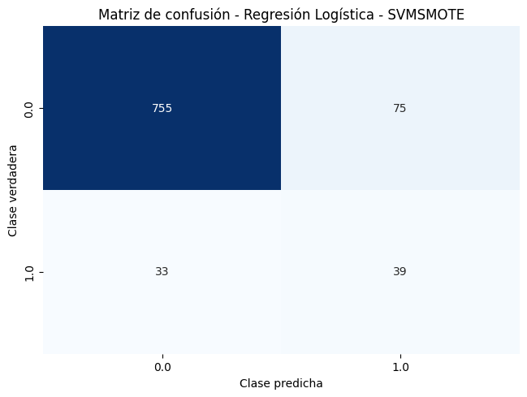

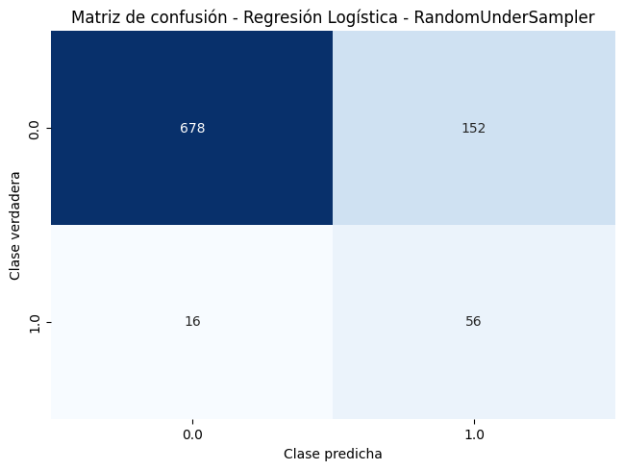
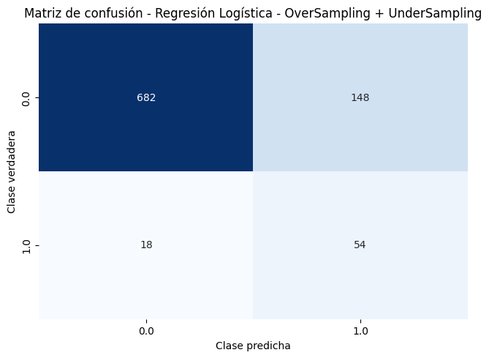
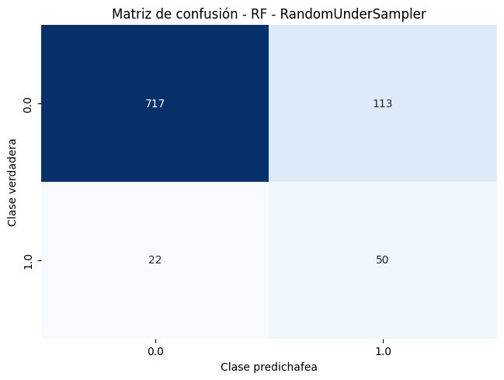
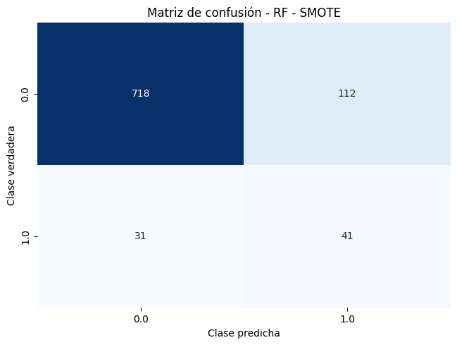















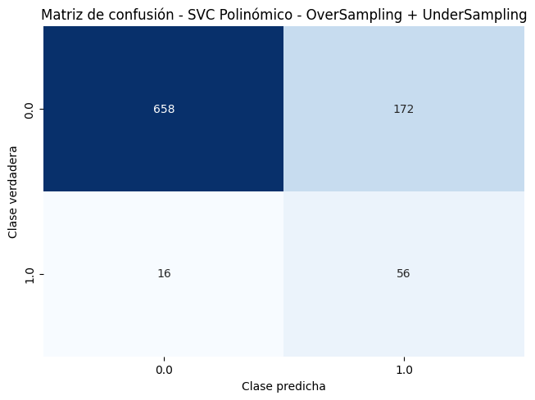


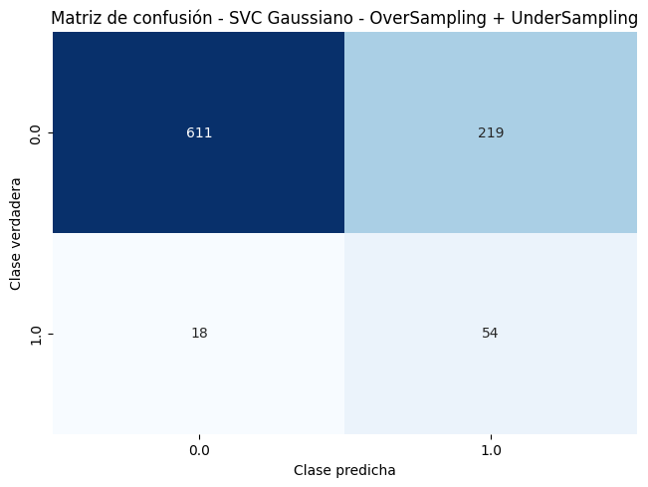
Nº de pacientes: | 902
Nº de atributos: | 24 |  | Métricas |  |  |  |  |  |  |  |  | Pacientes de la clase 0 tras UnderSampling 0,8: | 664
Pacientes de la clase 0: | 830 | 92.02% | Resultados (Optimizando F1-Score) |  |  |  | Resultados (Optimizando F-Beta Score con Beta=2) |  |  |  |  | Pacientes de la clase 1 tras OverSampling 0,7: | 581
Pacientes de la clase 1: | 72 | 7.98% | Accuracy | F1 Score | Recall | Precision | Accuracy | F1 Score | Recall | Precision | F-Beta Score | Pacientes de la clase 1 tras OverSampling 0,5: | 415
 | Sistemas | Dummy Classifier | 0.9202 | 0 | 0 | 0 | 0.9202 | 0 | 0 | 0 | 0
 |  | Árbol de decisión | Original |  |  |  | Original
 |  |  | 0.9069 | 0.2158 | 0.175 | 0.3107 | 0.908 | 0.2277 | 0.1893 | 0.3667 | 0.2015
 |  |  | RandomOverSampler (0,7) |  |  |  | RandomOverSampler (0,7)
 |  |  | 0.8337 | 0.3557 | 0.6071 | 0.2637 | 0.7693 | 0.355 | 0.7643 | 0.2375 | 0.5151





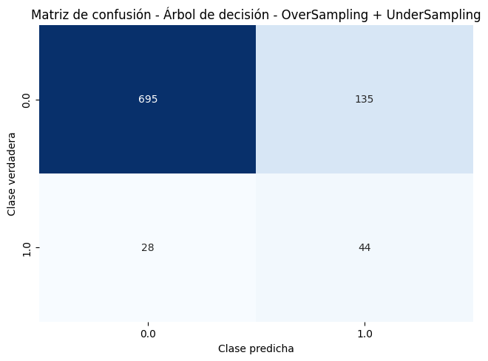
 |  |  | SMOTE (0,7) |  |  |  | SMOTE (0,7)
 |  |  | 0.8437 | 0.4152 | 0.6661 | 0.3144 | 0.8181 | 0.3871 | 0.6946 | 0.2746 | 0.5218
 |  |  | SVMSMOTE (0,7) |  |  |  | SVMSMOTE (0,7)
 |  |  | 0.8371 | 0.3168 | 0.4804 | 0.251 | 0.8337 | 0.3328 | 0.5518 | 0.2465 | 0.4315
 |  |  | ADASYN (0,7) |  |  |  | ADASYN (0,7)
 |  |  | 0.8214 | 0.379 | 0.6661 | 0.2674 | 0.7916 | 0.3679 | 0.7608 | 0.2435 | 0.5318
 |  |  | RandomUnderSampler (0,8) |  |  |  | RandomUnderSampler (0,8)
 |  |  | 0.7772 | 0.374 | 0.8179 | 0.244 | 0.7672 | 0.3516 | 0.7893 | 0.2272 | 0.5255
 |  |  | OverSampling (0,5) + UnderSampling (0,8) |  |  |  | OverSampling (0,5) + UnderSampling (0,8)
 |  |  | 0.8193 | 0.3697 | 0.6125 | 0.3697 | 0.7549 | 0.3516 | 0.8089 | 0.2291 | 0.5259
 |  | Regresión logística | Original |  |  |  | Original

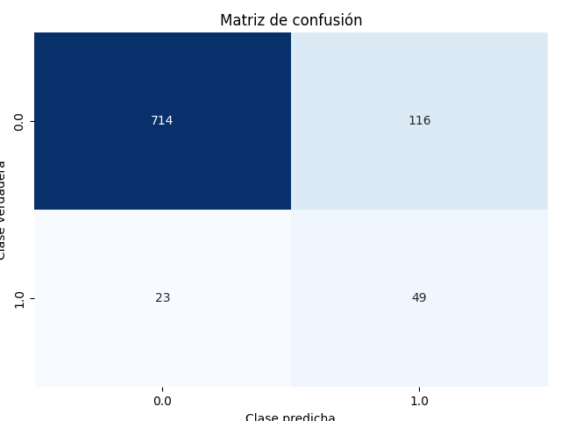




 |  |  | 0.9157 | 0.2728 | 0.1929 | 0.5067 | 0.9157 | 0.2728 | 0.1929 | 0.5067 | 0.2179
 |  |  | RandomOverSampler (0,7) |  |  |  | RandomOverSampler (0,7)
 |  |  | 0.837 | 0.4293 | 0.7482 | 0.3042 | 0.8315 | 0.407 | 0.7179 | 0.2875 | 0.5472
 |  |  | SMOTE (0,7) |  |  |  | SMOTE (0,7)
 |  |  | 0.8415 | 0.4056 | 0.6625 | 0.296 | 0.8415 | 0.4056 | 0.6625 | 0.296 | 0.5259
 |  |  | SVMSMOTE (0,7) |  |  |  | SVMSMOTE (0,7)
 |  |  | 0.8791 | 0.4063 | 0.5339 | 0.3403 | 0.8803 | 0.4101 | 0.5339 | 0.3474 | 0.4722
 |  |  | ADASYN (0,7) |  |  |  | ADASYN (0,7)
 |  |  | 0.8437 | 0.419 | 0.6911 | 0.3033 | 0.8459 | 0.4228 | 0.6911 | 0.307 | 0.5494
 |  |  | RandomUnderSampler (0,8) |  |  |  | RandomUnderSampler (0,8)
 |  |  | 0.8259 | 0.4086 | 0.7321 | 0.29 | 0.8137 | 0.4071 | 0.775 | 0.2807 | 0.5651






 |  |  | OverSampling (0,5) + UnderSampling(0,8) |  |  |  | OverSampling (0,5) + UnderSampling(0,8)
 |  |  | 0.8182 | 0.3943 | 0.7321 | 0.2737 | 0.8159 | 0.3951 | 0.7464 | 0.2725 | 0.547
 |  | Random Forest | Original |  |  |  | Original
 |  |  | 0.9257 | 0.2639 | 0.1804 | 0.5767 | 0.9257 | 0.2639 | 0.1804 | 0.5767 | 0.2057
 |  |  | RandomOverSampler (0,7) |  |  |  | RandomOverSampler (0,7)
 |  |  | 0.8525 | 0.4021 | 0.6179 | 0.3029 | 0.8503 | 0.4277 | 0.6893 | 0.3135 | 0.5515
 |  |  | SMOTE |  |  |  | SMOTE
 |  |  | 0.8625 | 0.3308 | 0.4536 | 0.2699 | 0.8414 | 0.3666 | 0.5661 | 0.2744 | 0.4628
 |  |  | SVMSMOTE (0,7) |  |  |  | SVMSMOTE (0,7)
 |  |  | 0.8947 | 0.3724 | 0.3857 | 0.3854 | 0.8924 | 0.3756 | 0.4 | 0.3642 | 0.3884
 |  |  | ADASYN (0,7) |  |  |  | ADASYN (0,7)
 |  |  | 0.8725 | 0.3937 | 0.5268 | 0.3243 | 0.8525 | 0.4027 | 0.6232 | 0.3013 | 0.5089






 |  |  | RandomUnderSampler (0,8) |  |  |  | RandomUnderSampler (0,8)
 |  |  | 0.8171 | 0.4165 | 0.8036 | 0.4165 | 0.8159 | 0.4094 | 0.7893 | 0.2778 | 0.574
 |  |  | OverSampling (0,5) + UnderSampling (0,8) |  |  |  | OverSampling (0,5) + UnderSampling (0,8)
 |  |  | 0.8514 | 0.396 | 0.6321 | 0.2969 | 0.8259 | 0.4122 | 0.7321 | 0.2938 | 0.5533
 |  | SVC con kernel lineal | Original |  |  |  | Original
 |  |  | 0.9257 | 0.2906 | 0.2071 | 0.55 | 0.9257 | 0.2906 | 0.2071 | 0.55 | 0.233
 |  |  | RandomOverSampler (0,7) |  |  |  | RandomOverSampler (0,7)
 |  |  | 0.8071 | 0.4046 | 0.8018 | 0.2749 | 0.806 | 0.415 | 0.8304 | 0.2811 | 0.5885
 |  |  | SMOTE (0,7) |  |  |  | SMOTE (0,7)
 |  |  | 0.8403 | 0.4038 | 0.6625 | 0.2937 | 0.816 | 0.4098 | 0.7732 | 0.2828 | 0.5668
 |  |  | SVMSMOTE (0,7) |  |  |  | SVMSMOTE (0,7)






 |  |  | 0.8792 | 0.4451 | 0.6089 | 0.3655 | 0.8747 | 0.4349 | 0.5946 | 0.3578 | 0.5134
 |  |  | ADASYN (0,7) |  |  |  | ADASYN (0,7)
 |  |  | 0.8259 | 0.395 | 0.7054 | 0.2797 | 0.816 | 0.4085 | 0.7732 | 0.2812 | 0.5663
 |  |  | RandomUnderSampler (0,8) |  |  |  | RandomUnderSampler (0,8)
 |  |  | 0.8027 | 0.4003 | 0.8018 | 0.2695 | 0.8005 | 0.3984 | 0.8018 | 0.268 | 0.5675
 |  |  | OverSampling (0,5) + UnderSampling (0,8) |  |  |  | OverSampling (0,5) + UnderSampling (0,8)
 |  |  | 0.7982 | 0.3708 | 0.7304 | 0.2505 | 0.806 | 0.3783 | 0.7304 | 0.2584 | 0.5292
 |  | SVC con kernel polinómico | Original |  |  |  | Original
 |  |  | 0.8969 | 0.1588 | 0.1357 | 0.2069 | 0.9024 | 0.2619 | 0.2429 | 0.2916 | 0.2495
 |  |  | RandomOverSampler (0,7) |  |  |  | RandomOverSampler (0,7)
 |  |  | 0.8281 | 0.4051 | 0.7321 | 0.287 | 0.8104 | 0.4134 | 0.8161 | 0.2802 | 0.5837
 |  |  | SMOTE (0,7) |  |  |  | SMOTE (0,7)




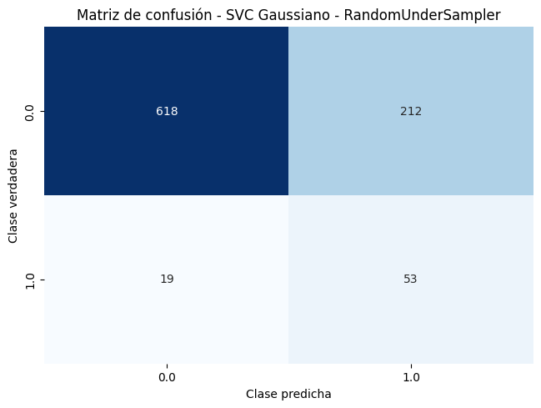

 |  |  | 0.8203 | 0.3742 | 0.6679 | 0.2753 | 0.8026 | 0.399 | 0.8161 | 0.2672 | 0.5721
 |  |  | SVMSMOTE (0,7) |  |  |  | SVMSMOTE (0,7)
 |  |  | 0.8759 | 0.4068 | 0.5393 | 0.3561 | 0.8736 | 0.3997 | 0.5393 | 0.339 | 0.4674
 |  |  | ADASYN (0,7) |  |  |  | ADASYN (0,7)
 |  |  | 0.8148 | 0.3961 | 0.7589 | 0.2716 | 0.8004 | 0.3904 | 0.7875 | 0.2625 | 0.5563
 |  |  | RandomUnderSampler (0,8) |  |  |  | RandomUnderSampler (0,8)
 |  |  | 0.8182 | 0.3651 | 0.6589 | 0.261 | 0.8004 | 0.3827 | 0.7732 | 0.2565 | 0.5467
 |  |  | OverSampling (0,7) + UnderSampling (0,8) |  |  |  | OverSampling (0,7) + UnderSampling (0,8)
 |  |  | 0.8104 | 0.3943 | 0.7607 | 0.268 | 0.7916 | 0.3781 | 0.7732 | 0.2528 | 0.5423
 |  | SVC con kernel gaussiano | Original |  |  |  | Original
 |  |  | 0.8914 | 0.193 | 0.1679 | 0.235 | 0.8914 | 0.193 | 0.1679 | 0.235 | 0.1821
 |  |  | RandomOverSampler (0,7) |  |  |  | RandomOverSampler (0,7)
 |  |  | 0.7759 | 0.3298 | 0.6625 | 0.2213 | 0.7759 | 0.3298 | 0.6625 | 0.2213 | 0.4698
 |  |  | SMOTE (0,7) |  |  |  | SMOTE (0,7)
 |  |  | 0.7759 | 0.3248 | 0.6607 | 0.2177 | 0.7759 | 0.3248 | 0.6607 | 0.2177 | 0.4648
 |  |  | SVMSMOTE (0,7) |  |  |  | SVMSMOTE (0,7)
 |  |  | 0.8681 | 0.2339 | 0.2661 | 0.2415 | 0.8714 | 0.2685 | 0.3089 | 0.2693 | 0.2882
 |  |  | ADASYN (0,7) |  |  |  | ADASYN (0,7)





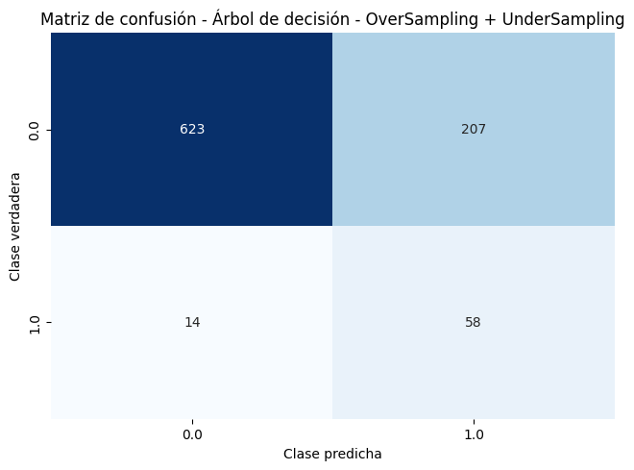
 |  |  | 0.7804 | 0.3159 | 0.625 | 0.2135 | 0.7715 | 0.3085 | 0.625 | 0.2074 | 0.44
 |  |  | RandomUnderSampler (0,8) |  |  |  | RandomUnderSampler (0,8)
 |  |  | 0.7438 | 0.3161 | 0.7357 | 0.2027 | 0.7438 | 0.3161 | 0.7357 | 0.2027 | 0.4782
 |  |  | OverSampling (0,5) + UnderSampling (0,8) |  |  |  | OverSampling (0,5) + UnderSampling (0,8)
 |  |  | 0.7427 | 0.3069 | 0.7179 | 0.1977 | 0.7371 | 0.3177 | 0.7482 | 0.203 | 0.4829

1998 + 2004
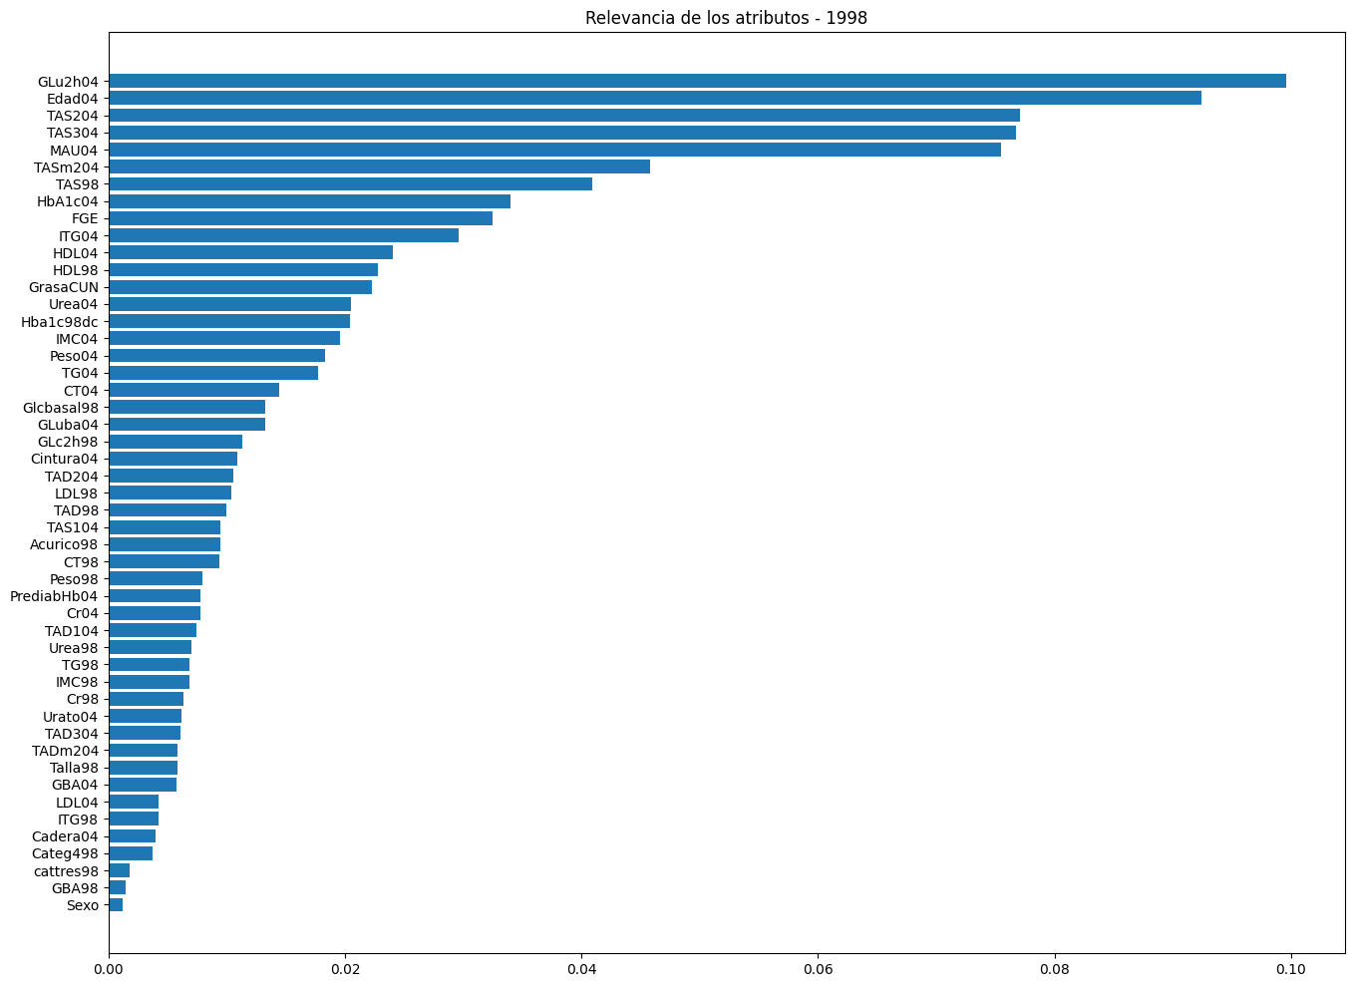
Nº de pacientes: | 639
Nº de atributos: | 50 |  | Métricas
Pacientes de la clase 0: | 607 | 94.99% | Resultados (Optimizando F1-Score) |  |  |  | Pacientes de la clase 0 tras UnderSampling 0,8: | 485.6
Pacientes de la clase 1: | 32 | 5.01% | Accuracy | F1 Score | Recall | Precision | Pacientes de la clase 1 tras OverSampling 0,7: | 424.9
 | Sistemas | Dummy Classifier | 0.9499 | 0 | 0 | 0 | Pacientes de la clase 1 tras OverSampling 0,5: | 303.5
 |  | Árbol de decisión | Original
 |  |  | 0.9327 | 0.08 | 0.0667 | 0.1






 |  |  | RandomOverSampler (1)
 |  |  | 0.8058 | 0.2783 | 0.6917 | 0.179
 |  |  | SMOTE (1)
 |  |  | 0.834 | 0.197 | 0.4 | 0.1411
 |  |  | SVMSMOTE (0,8)
 |  |  | 0.8467 | 0.1143 | 0.2083 | 0.082
 |  |  | ADASYN (0,9)
 |  |  | 0.8215 | 0.1827 | 0.4 | 0.1235
 |  |  | RandomUnderSampler (0,6)
 |  |  | 0.7715 | 0.2055 | 0.5583 | 0.1328
 |  |  | OverSampling (0,5) + UnderSampling (0,8)
 |  |  | 0.8245 | 0.111 | 0.2333 | 0.0742
 |  | Regresión logística | Original
 |  |  | 0.9547 | 0.37 | 0.3 | 0.55






 |  |  | RandomOverSampler (0,7)
 |  |  | 0.8654 | 0.3103 | 0.6083 | 0.2127
 |  |  | SMOTE (0,7)
 |  |  | 0.8623 | 0.2638 | 0.5167 | 0.1794
 |  |  | SVMSMOTE (0,7)
 |  |  | 0.9077 | 0.3296 | 0.45 | 0.2655
 |  |  | ADASYN (0,7)
 |  |  | 0.8529 | 0.2676 | 0.55 | 0.1793
 |  |  | RandomUnderSampler (0,8)
 |  |  | 0.8356 | 0.2772 | 0.6167 | 0.1797
 |  |  | OverSampling (0,5) + UnderSampling(0,8)
 |  |  | 0.842 | 0.2634 | 0.5833 | 0.2634
 |  | Random Forest | Original
 |  |  | 0.9483 | 0 | 0 | 0






 |  |  | RandomOverSampler (0,7)
 |  |  | 0.8606 | 0.2434 | 0.4417 | 0.1955
 |  |  | SMOTE
 |  |  | 0.8717 | 0.2043 | 0.3417 | 0.1512
 |  |  | SVMSMOTE (0,7)
 |  |  | 0.9077 | 0.1718 | 0.2167 | 0.1476
 |  |  | ADASYN (0,7)
 |  |  | 0.8796 | 0.2029 | 0.3417 | 0.163
 |  |  | RandomUnderSampler (0,8)
 |  |  | 0.7794 | 0.2185 | 0.6167 | 0.1334
 |  |  | OverSampling (0,5) + UnderSampling (0,8)
 |  |  | 0.8606 | 0.2414 | 0.4417 | 0.1871
 |  | SVC con kernel lineal | Original
 |  |  | 0.9374 | 0.3176 | 0.3 | 0.3833
 |  |  | RandomOverSampler (0,7)






 |  |  | 0.8545 | 0.2924 | 0.5833 | 0.1999
 |  |  | SMOTE (0,6)
 |  |  | 0.8749 | 0.3627 | 0.6333 | 0.263
 |  |  | SVMSMOTE (0,7)
 |  |  | 0.9029 | 0.3069 | 0.4167 | 0.2602
 |  |  | ADASYN (0,7)
 |  |  | 0.8513 | 0.244 | 0.4917 | 0.1632
 |  |  | RandomUnderSampler (0,8)
 |  |  | 0.7622 | 0.23 | 0.6833 | 0.1398
 |  |  | OverSampling (0,5) + UnderSampling (0,8)
 |  |  | 0.8576 | 0.3233 | 0.6333 | 0.2113
 |  | SVC con kernel polinómico | Original
 |  |  | 0.9453 | 0.28 | 0.2333 | 0.4






 |  |  | RandomOverSampler (0,7)
 |  |  | 0.9061 | 0.3841 | 0.575 | 0.3054
 |  |  | SMOTE (0,7)
 |  |  | 0.8983 | 0.3754 | 0.6 | 0.2892
 |  |  | SVMSMOTE (0,7)
 |  |  | 0.9139 | 0.2772 | 0.3583 | 0.246
 |  |  | ADASYN (0,7)
 |  |  | 0.8858 | 0.3574 | 0.6 | 0.2719
 |  |  | RandomUnderSampler (0,8)
 |  |  | 0.8748 | 0.2591 | 0.4917 | 0.1804
 |  |  | OverSampling (0,7) + UnderSampling (0,8)
 |  |  | 0.8624 | 0.2563 | 0.5 | 0.2563
 |  | SVC con kernel gaussiano | Original
 |  |  | 0.9499 | 0 | 0 | 0





 |  |  | RandomOverSampler (0,9)
 |  |  | 0.8435 | 0.1007 | 0.2333 | 0.0648
 |  |  | SMOTE (0,9)
 |  |  | 0.8278 | 0.0956 | 0.2167 | 0.0616
 |  |  | SVMSMOTE (0,9)
 |  |  | 0.9499 | 0 | 0 | 0
 |  |  | ADASYN (0,7)
 |  |  | 0.8184 | 0.0667 | 0.15 | 0.0435
 |  |  | RandomUnderSampler (0,8)
 |  |  | 0.7918 | 0.2088 | 0.575 | 0.1286
 |  |  | OverSampling (0,5) + UnderSampling (0,8)
 |  |  | 0.781 | 0.2194 | 0.675 | 0.1316

